DMPV - Master
Consultoría para el Fortalecimiento de la Programación Financiera y Planificación Estratégica Multianual
Cálculo del indicador de Distancia Mínima Promedio a Vencimiento (DMPV)

■ Ingresar una lista con el número de días al vencimiento | ■ Resultados
de las operaciones específicas en la curva
 | Distancia Mínima Promedio a Vencimientos: | 539.45
1017
2965 | 2
4779
6617
8990
11731 | ■ Gráfico de distancias al vencimiento más próximo
 | Distancia mínima
0 | 1017
1 | 1016
2 | 1015
3 | 1014
4 | 1013
5 | 1012
6 | 1011
7 | 1010
8 | 1009
9 | 1008
10 | 1007
11 | 1006
12 | 1005
13 | 1004
14 | 1003
15 | 1002
16 | 1001
17 | 1000
18 | 999
19 | 998
20 | 997
21 | 996
22 | 995
23 | 994
24 | 993
25 | 992
26 | 991
27 | 990
28 | 989
29 | 988
30 | 987
31 | 986
32 | 985
33 | 984
34 | 983
35 | 982
36 | 981
37 | 980
38 | 979
39 | 978
40 | 977
41 | 976
42 | 975
43 | 974
44 | 973
45 | 972
46 | 971
47 | 970
48 | 969
49 | 968
...

DMPV històrico 2015
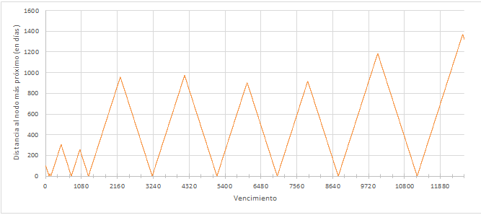
DPMV con corte 31/12/2015 | 587.52
Bonos Soberanos Nominales |  | DMPV
 |  | Tipo de Bono | 2015 | 2016 | 2017 | 2018 | 2019 | Jun-20
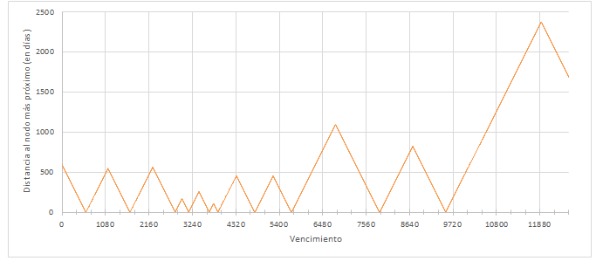
 |  | Bonos Soberanos Nominales | 587.5 | 614.0 | 630.9 | 630.9 | 575.4 | 575.4
 |  | Bonos Globales USD | 766.7 | 773.2 | 766.6 | 781.1 | 820.7 | 799.9
 |  | Bonos Soberanos Indexados | 485.3 | 517.0 | 532.9 | 540.9 | 485.3 | 569.8

Bonos Globales en USD | 766.72

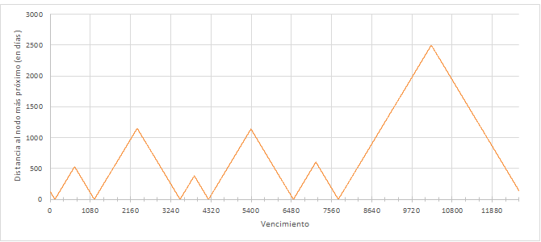

Bonos VAC | 485.30

DMPV històrico 2016
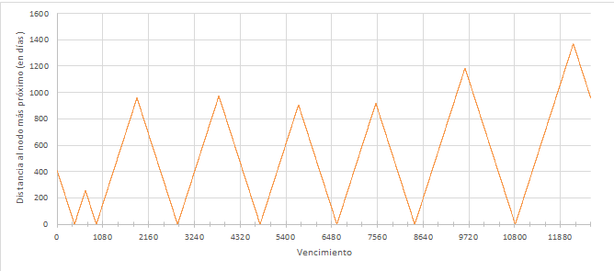
DPMV con corte 31/12/2016 | 614.05
Bonos Soberanos Nominales

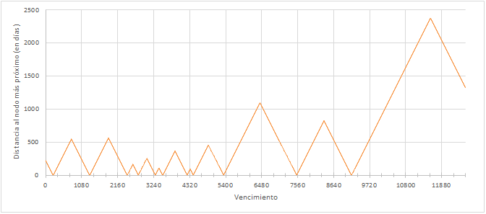

Bonos Globales en USD | 773.22

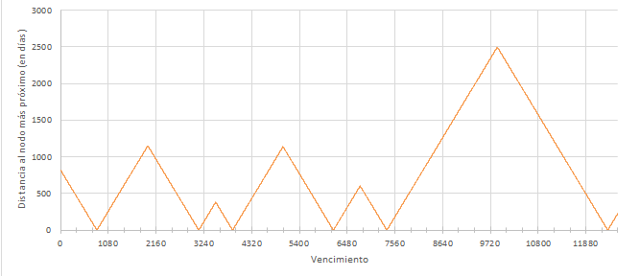

Bonos VAC | 517.03

DMPV històrico 2017
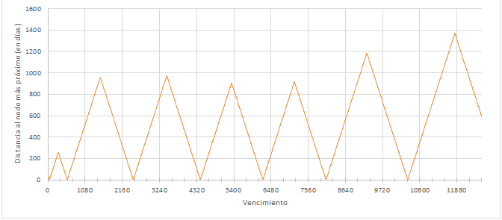
DPMV con corte 31/12/2017 | 630.92
Bonos Soberanos Nominales

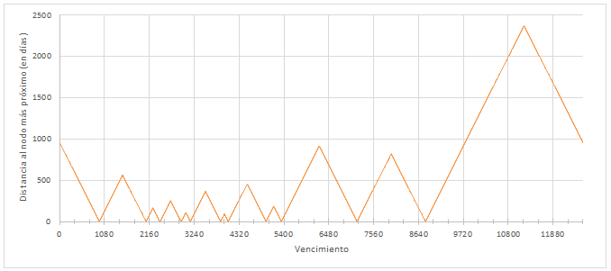

Bonos Globales en USD | 766.58

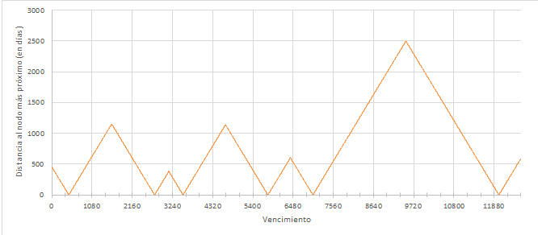

Bonos VAC | 532.91

DMPV històrico 2018
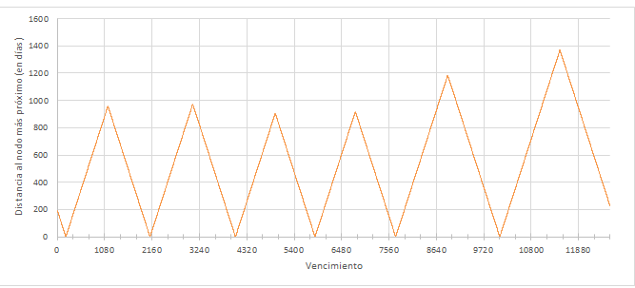
DPMV con corte 31/12/2018 | 630.94
Bonos Soberanos Nominales

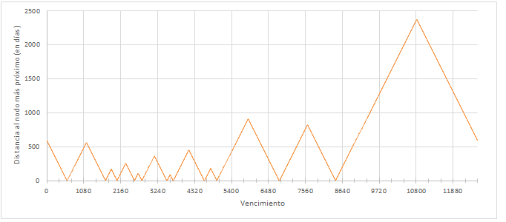

Bonos Globales en USD | 781.10

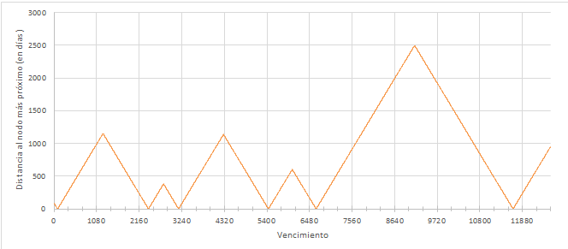

Bonos VAC | 540.90

DMPV històrico 2019
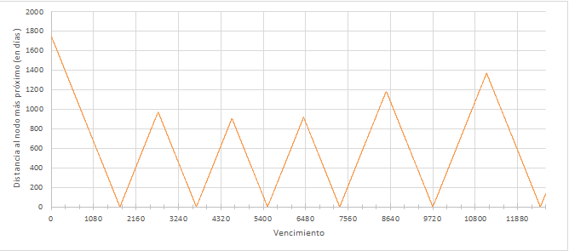
DPMV con corte 31/12/2019 | 575.35
Bonos Soberanos Nominales

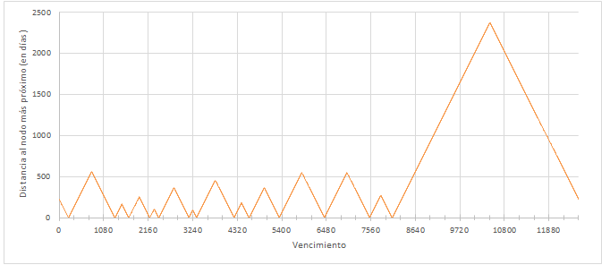

Bonos Globales en USD | 820.68

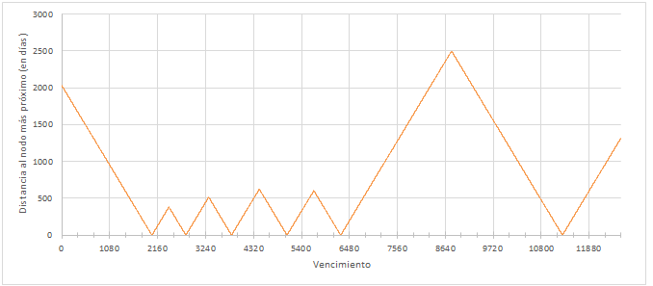

Bonos VAC | 590.44

DMPV històrico jun 2020
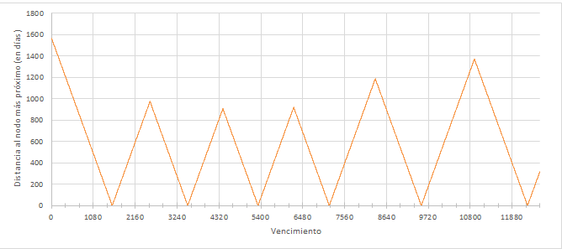
DPMV con corte 30/06/2020 | 575.37
Bonos Soberanos Nominales

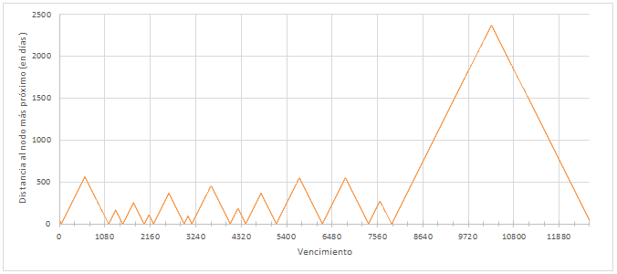

Bonos Globales en USD | 799.90

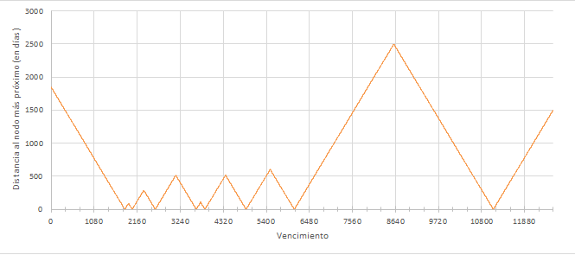

Bonos VAC | 569.82

DMPV històrico 2020
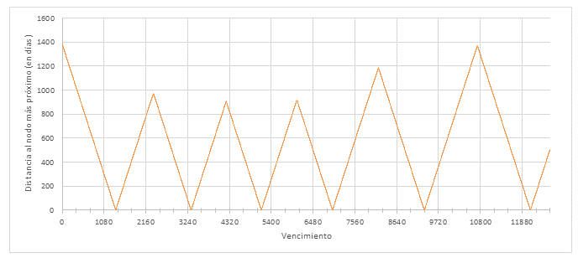
DPMV con corte 31/12/2020 | 589.52
Bonos Soberanos Nominales

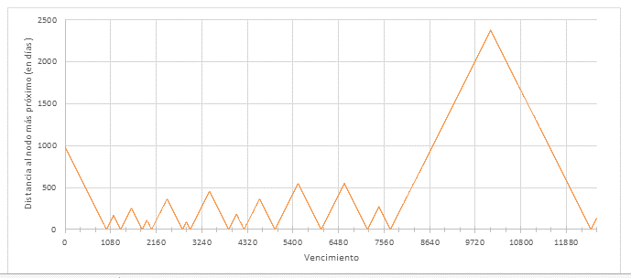

Bonos Globales en USD | 793.34

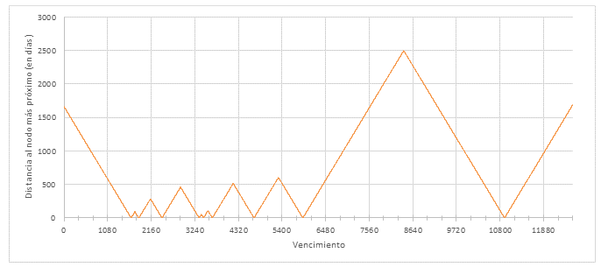

Bonos VAC | 554.31

DMPV històrico may 2021
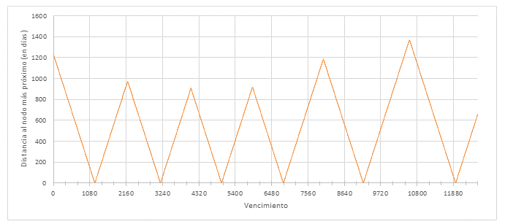
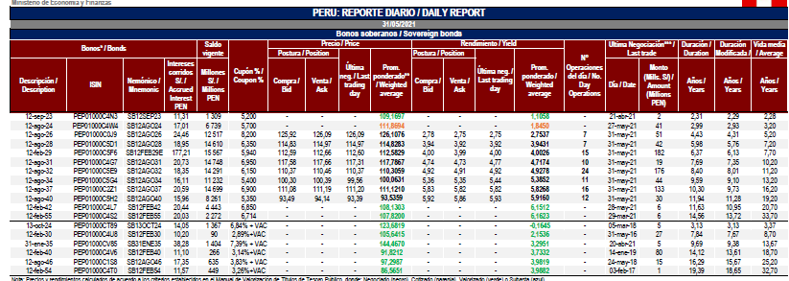
DPMV con corte 31/05/2021 | 581.20
Bonos Soberanos Nominales

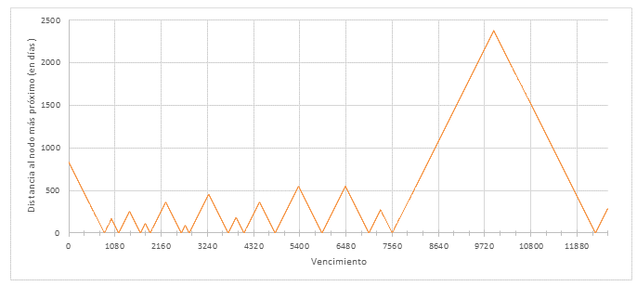

 |  | 2021-05-31 | 2023-09-12 | 834
 |  | 2023-09-12 | 2024-08-12 | 335
 |  | 2024-08-12 | 2026-08-12 | 730
 |  | 2026-08-12 | 2028-08-12 | 731
Bonos Globales en USD | 561.91 |  |  | 0
 |  |  |  | 0
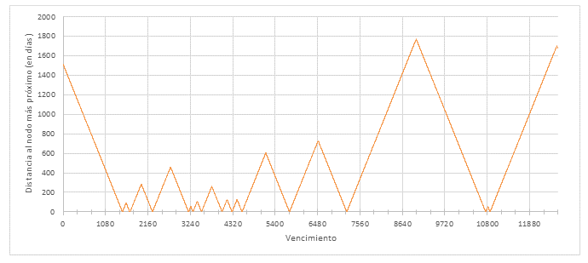
 |  |  |  | 0
 |  |  |  | 0
 |  | 2042-02-12 | 2055-02-12 | 4748
 |  |  |  | 819.77777778

Bonos VAC | 545.60

DMPV històrico jul 2021
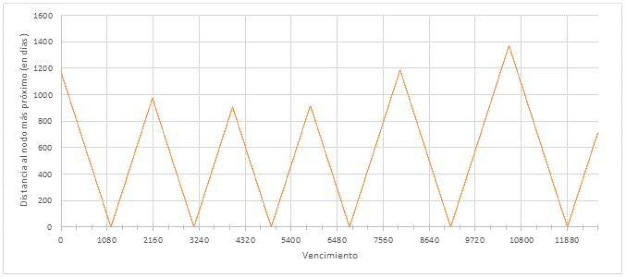
DPMV con corte 31/07/2021 | 578.86
Bonos Soberanos Nominales

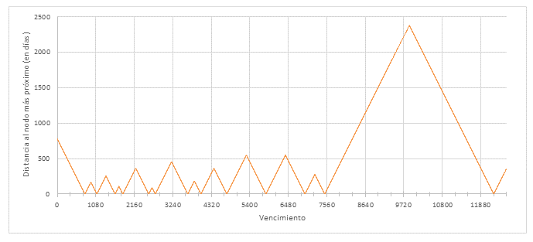

Bonos Globales en USD | 562.70

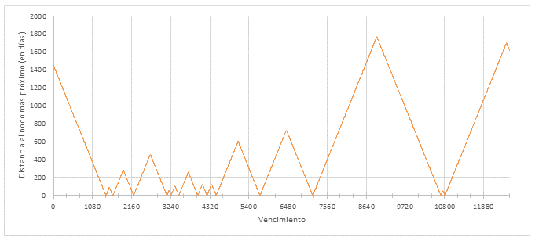

Bonos VAC | 543.10

DMPV històrico 2021
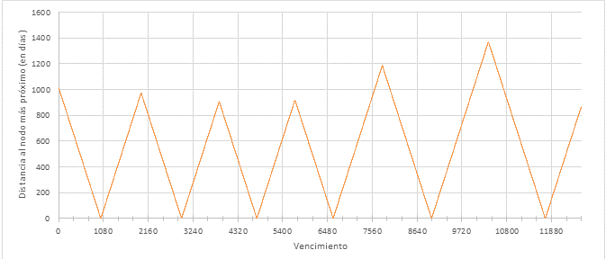
DPMV con corte 31/12/2021 | 575.59
Bonos Soberanos Nominales

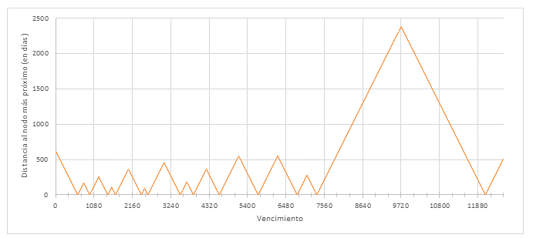

Bonos Globales en USD | 557.13

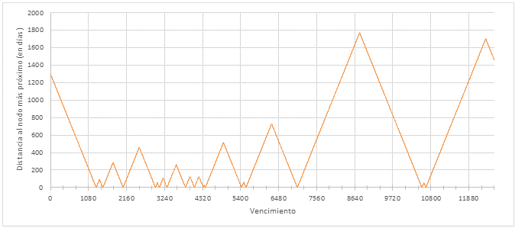

Bonos VAC | 539.45

